Ex. 5.1_AC vs KWH
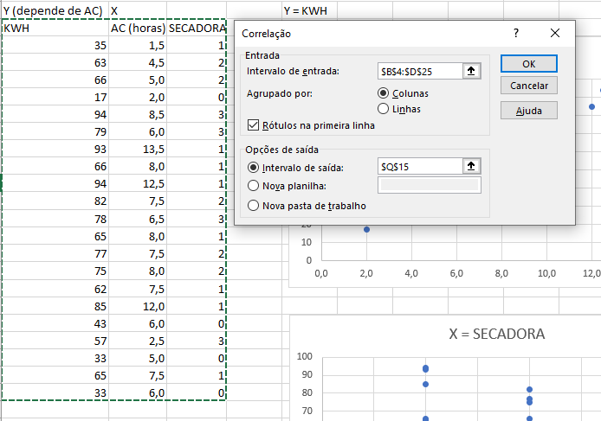
Um proprietário de uma casa está interessado no efeito do seu aparelho de ar condicionado na conta de luz. Para isso, ele anotou o número de horas que usou no seu aparelho de ar condicionado a cada dia, durante 21 dias. Também monitorou o relógio de medida do consumo de eletricidade durante estes dias e calculou a quantidade de eletricidade usada em quilowatt-hora. Os resultados estão apresentados a seguir.
 | Y (depende de AC) | X |  |  | Y = KWH
Obs. | KWH | AC (horas) | SECADORA
Y = AC
1 | 35 | 1.5 | 1
2 | 63 | 4.5 | 2
3 | 66 | 5.0 | 2
4 | 17 | 2.0 | 0 |  |  |  |  |  |  | 0.76527583416
5 | 94 | 8.5 | 3
6 | 79 | 6.0 | 3
7 | 93 | 13.5 | 1
8 | 66 | 8.0 | 1
9 | 94 | 12.5 | 1
10 | 82 | 7.5 | 2
11 | 78 | 6.5 | 3 |  |  |  |  |  |  |  |  | KWH | AC (horas) | SECADORA
12 | 65 | 8.0 | 1 |  |  |  |  |  |  |  | KWH | 1
13 | 77 | 7.5 | 2 |  |  |  |  |  |  |  | AC (horas) | 0.76527583416 | 1
14 | 75 | 8.0 | 2 |  |  |  |  |  |  |  | SECADORA | 0.59838556136 | -0.028802115441 | 1
15 | 62 | 7.5 | 1
16 | 85 | 12.0 | 1
X = SECADORA
17 | 43 | 6.0 | 0 |  |  |  |  |  |  | 0.59838556136
18 | 57 | 2.5 | 3
19 | 33 | 5.0 | 0
20 | 65 | 7.5 | 1
21 | 33 | 6.0 | 0

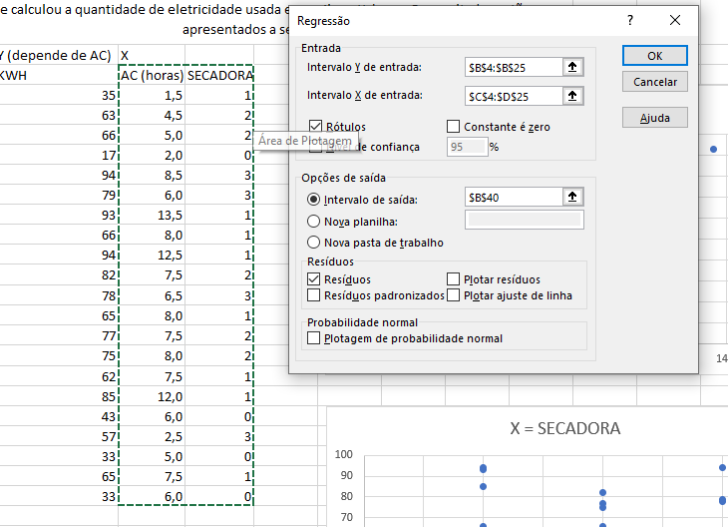

 | RESUMO DOS RESULTADOS

 | Estatística de regressão
 | R múltiplo | 0.98534080759
 | R-Quadrado | 0.97089650711
 | R-quadrado ajustado | 0.96766278568
 | Erro padrão | 3.9353800147
 | Observações | 21

 | ANOVA
 |  | gl | SQ | MQ | F | F de significação
 | Regressão | 2 | 9299.8015431 | 4649.9007715 | 300.24123209 | 1.4979800536E-14
 | Resíduo | 18 | 278.76988548 | 15.48721586
 | Total | 20 | 9578.5714286

 |  | Coeficientes | Erro padrão | Stat t | valor-P | 95% inferiores | 95% superiores | Inferior 95,0% | Superior 95,0%
 | Interseção | 8.1053853296 | 2.4808511561 | 3.2671792137 | 0.0042802537357 | 2.8933104572 | 13.317460202 | 2.8933104572 | 13.317460202
 | AC (horas) | 5.4659032291 | 0.28075519417 | 19.468573842 | 1.5325421433E-13 | 4.8760584538 | 6.0557480045 | 4.8760584538 | 6.0557480045
 | SECADORA | 13.216599608 | 0.85621937275 | 15.435996929 | 7.9732431499E-12 | 11.417749456 | 15.015449759 | 11.417749456 | 15.015449759
 | KWH = 8,105 + 5,466*AC + 13,217*SECADORA
 | y = C+ax+by

 | RESULTADOS DE RESÍDUOS

 | Observação | Previsto(a) KWH | Resíduos | > Diferença do previsto - Real
 | 1 | 29.520839781 | 5.4791602187
 | 2 | 59.135149077 | 3.8648509233
 | 3 | 61.868100691 | 4.1318993088
 | 4 | 19.037191788 | -2.0371917879
 | 5 | 94.215361601 | -0.21536160116
 | 6 | 80.550603528 | -1.5506035283
 | 7 | 95.111678531 | -2.1116785309
 | 8 | 65.049210771 | 0.95078922934
 | 9 | 89.645775302 | 4.3542246982
 | 10 | 75.532858764 | 6.4671412359
 | 11 | 83.283555143 | -5.2835551429
 | 12 | 65.049210771 | -0.049210770659
 | 13 | 75.532858764 | 1.4671412359
 | 14 | 78.265810379 | -3.2658103786
 | 15 | 62.316259156 | -0.31625915609
 | 16 | 86.912823687 | -1.9128236872
 | 17 | 40.900804704 | 2.0991952956
 | 18 | 61.419942226 | -4.4199422263
 | 19 | 35.434901475 | -2.4349014753
 | 20 | 62.316259156 | 2.6837408439
 | 21 | 40.900804704 | -7.9008047044

LCD
Foram coletadas observações sobre a receita líquida de vendas de certa TV de LCD em 50 lojas. O modelo de regressão foi Y = receita líquida (em milhares de dólares), X1 = custo do frete (em dólares por unidade), X2 = despesa com propaganda impressa (em milhares de dólares), X3 = despesa com propaganda em mídia eletrônica (em milhares de dólares), X4 = taxa de desconto (em percentual do preço de varejo). (a) Escreva a equação de regressão ajustada. (b) Interprete cada coeficiente. (c) Será que o intercepto tem significado nessa regressão? (d) Use a equação ajustada para fazer uma predição para ReceitaLíq quando Frete = 10, Impressos = 50, Web = 40 e Desconto% = 15.

Net Revenue of Sales of LCD TV Sets (n = 50 retail outlets)

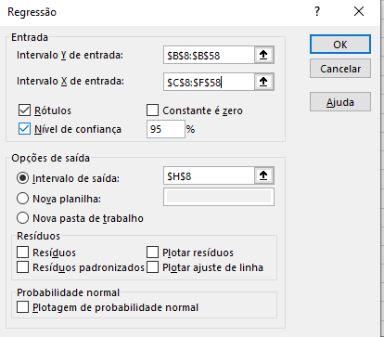
Obs | Receita Líquida (1000US$) | Custo Frete (un/US$) | Propaganda Impressa (1000US$) | Propanda eletrônica (1000US$) | Desconto (%preço)
 | y | x1 | X2 | X3 | X4 |  | RESUMO DOS RESULTADOS
1 | 561.45 | 9.64 | 57.62 | 51.81 | 16.44
2 | 458.74 | 11.58 | 69.41 | 56.92 | 16.31 |  | Estatística de regressão
3 | 408.44 | 13.28 | 51.91 | 55.12 | 11.33 |  | R múltiplo | 0.73214022912
4 | 396.71 | 8.70 | 34.24 | 45.62 | 12.31 |  | R-Quadrado | 0.53602931509
5 | 466.64 | 8.29 | 42.68 | 44.50 | 16.29 |  | R-quadrado ajustado | 0.49478747643
6 | 464.39 | 8.72 | 55.46 | 46.46 | 7.25 |  | Erro padrão | 70.638196427
7 | 278.67 | 12.62 | 44.77 | 49.93 | 11.46 |  | Observações | 50
8 | 630.08 | 12.16 | 63.28 | 64.17 | 15.25
9 | 296.58 | 15.43 | 37.78 | 39.71 | 12.07 |  | ANOVA
10 | 414.98 | 7.61 | 41.29 | 46.11 | 10.97 |  |  | gl | SQ | MQ | F | F de significação
11 | 440.82 | 8.29 | 70.15 | 58.49 | 9.48 |  | Regressão | 4 | 259411.79462 | 64852.948655 | 12.997221572 | 4.092628186E-07
12 | 475.11 | 10.06 | 65.51 | 51.05 | 12.51 |  | Resíduo | 45 | 224538.96575 | 4989.7547944
13 | 365.32 | 11.86 | 55.83 | 51.70 | 6.80 |  | Total | 49 | 483950.76037
14 | 415.51 | 12.75 | 46.25 | 29.09 | 11.98
15 | 366.30 | 6.45 | 51.49 | 37.52 | 11.05 |  |  | Coeficientes | Erro padrão | Stat t | valor-P | 95% inferiores | 95% superiores | Inferior 95,0% | Superior 95,0%
16 | 409.82 | 10.08 | 42.49 | 41.42 | 7.88 |  | Interseção | 4.3060715829 | 70.822475546 | 0.060800918772 | 0.9517869946 | -138.33771642 | 146.94985959 | -138.33771642 | 146.94985959 | x1 é muito diferente dos demais
17 | 361.01 | 4.87 | 58.46 | 44.57 | 14.48 |  | x1 | -0.081864093407 | 4.6779570526 | -0.017499966863 | 0.98611512162 | -9.5037532461 | 9.3400250593 | -9.5037532461 | 9.3400250593 | p valor do x1 é maior que 0,05, então não é significativo
18 | 365.12 | 11.07 | 45.32 | 48.98 | 9.06 |  | X2 | 2.2650599542 | 1.050476353 | 2.1562217443 | 0.036448609994 | 0.1492919717 | 4.3808279367 | 0.1492919717 | 4.3808279367
19 | 529.96 | 12.72 | 72.16 | 40.58 | 12.35 |  | X3 | 2.4977648657 | 0.84568765644 | 2.9535311846 | 0.0049803914128 | 0.79446249096 | 4.2010672405 | 0.79446249096 | 4.2010672405
20 | 425.58 | 11.47 | 33.60 | 82.36 | 9.30 |  | X4 | 16.696610971 | 3.5702144441 | 4.6766409224 | 2.6773080974E-05 | 9.5058299601 | 23.887391982 | 9.5058299601 | 23.887391982
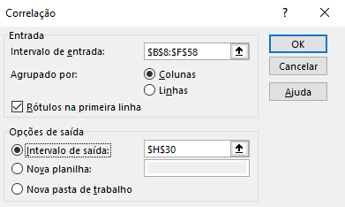
21 | 548.67 | 10.58 | 47.14 | 52.85 | 12.97
22 | 656.11 | 12.33 | 68.56 | 69.69 | 19.27 |  |  | y | x1 | X2 | X3 | X4
23 | 438.83 | 10.84 | 60.24 | 38.24 | 13.33 |  | y | 1
24 | 412.20 | 10.54 | 55.02 | 46.14 | 11.56 |  | x1 | 0.14692531411 | 1
25 | 445.37 | 10.40 | 56.03 | 39.98 | 14.24 |  | X2 | 0.45537588551 | 0.082436082118 | 1
26 | 634.71 | 12.13 | 60.39 | 63.54 | 17.35 |  | X3 | 0.4069005804 | 0.36369513862 | 0.20297954151 | 1
27 | 449.15 | 7.28 | 54.28 | 57.43 | 6.88 |  | X4 | 0.59302413328 | 0.020646638082 | 0.30916368334 | 0.064632859811 | 1
28 | 464.53 | 13.54 | 53.22 | 83.29 | 10.04
29 | 482.98 | 9.38 | 57.15 | 26.89 | 14.00
30 | 399.45 | 9.16 | 56.24 | 47.83 | 9.88
31 | 563.15 | 9.45 | 59.34 | 61.96 | 12.44
32 | 283.96 | 9.36 | 43.27 | 26.60 | 9.82
33 | 315.19 | 8.82 | 33.97 | 34.72 | 8.25
34 | 430.05 | 7.30 | 50.60 | 57.49 | 16.74
35 | 465.33 | 7.41 | 48.03 | 41.33 | 10.65
36 | 589.27 | 8.47 | 42.88 | 56.26 | 13.90
37 | 326.81 | 8.96 | 30.49 | 50.76 | 9.39
38 | 395.67 | 13.54 | 44.01 | 38.46 | 9.14
39 | 439.24 | 6.54 | 49.75 | 18.89 | 14.34
40 | 456.59 | 6.97 | 51.94 | 50.45 | 10.90
41 | 500.93 | 10.24 | 36.48 | 46.36 | 11.64
42 | 618.82 | 13.62 | 46.79 | 63.67 | 15.43
43 | 356.20 | 8.49 | 51.88 | 46.13 | 13.85
44 | 447.52 | 8.02 | 30.25 | 35.87 | 14.25
45 | 338.28 | 10.54 | 44.43 | 47.11 | 11.43
46 | 130.93 | 8.89 | 39.34 | 43.00 | 6.62
47 | 481.22 | 11.27 | 50.48 | 65.72 | 10.16
48 | 391.85 | 8.87 | 53.60 | 42.21 | 9.92
49 | 460.46 | 5.27 | 49.41 | 25.56 | 15.01
50 | 438.84 | 8.73 | 56.41 | 47.97 | 9.87

 | Receita Líquida (1000US$) | Propaganda Impressa (1000US$) | Propanda eletrônica (1000US$) | Desconto (%preço)
 | y | X2 | X3 | X4 |  |  | y | X2 | X3 | X4
 | 561.45 | 57.62 | 51.81 | 16.44 |  | y | 1
 | 458.74 | 69.41 | 56.92 | 16.31 |  | X2 | 0.45537588551 | 1
 | 408.44 | 51.91 | 55.12 | 11.33 |  | X3 | 0.4069005804 | 0.20297954151 | 1
 | 396.71 | 34.24 | 45.62 | 12.31 |  | X4 | 0.59302413328 | 0.30916368334 | 0.064632859811 | 1
 | 466.64 | 42.68 | 44.50 | 16.29
 | 464.39 | 55.46 | 46.46 | 7.25
 | 278.67 | 44.77 | 49.93 | 11.46
 | 630.08 | 63.28 | 64.17 | 15.25
 | 296.58 | 37.78 | 39.71 | 12.07
 | 414.98 | 41.29 | 46.11 | 10.97
 | 440.82 | 70.15 | 58.49 | 9.48 |  | RESUMO DOS RESULTADOS
 | 475.11 | 65.51 | 51.05 | 12.51
 | 365.32 | 55.83 | 51.70 | 6.80 |  | Estatística de regressão
 | 415.51 | 46.25 | 29.09 | 11.98 |  | R múltiplo | 0.73213807272
 | 366.30 | 51.49 | 37.52 | 11.05 |  | R-Quadrado | 0.53602615753 | Fórmula é 53% da definição de y
 | 409.82 | 42.49 | 41.42 | 7.88 |  | R-quadrado ajustado | 0.50576699389
 | 361.01 | 58.46 | 44.57 | 14.48 |  | Erro padrão | 69.866408837
 | 365.12 | 45.32 | 48.98 | 9.06 |  | Observações | 50
 | 529.96 | 72.16 | 40.58 | 12.35
 | 425.58 | 33.60 | 82.36 | 9.30 |  | ANOVA
 | 548.67 | 47.14 | 52.85 | 12.97 |  |  | gl | SQ | MQ | F | F de significação
 | 656.11 | 68.56 | 69.69 | 19.27 |  | Regressão | 3 | 259410.26651 | 86470.088837 | 17.714506716 | 8.7473622997E-08
 | 438.83 | 60.24 | 38.24 | 13.33 |  | Resíduo | 46 | 224540.49386 | 4881.3150838
 | 412.20 | 55.02 | 46.14 | 11.56 |  | Total | 49 | 483950.76037
 | 445.37 | 56.03 | 39.98 | 14.24
 | 634.71 | 60.39 | 63.54 | 17.35 |  |  | Coeficientes | Erro padrão | Stat t | valor-P | 95% inferiores | 95% superiores | Inferior 95,0% | Superior 95,0%
 | 449.15 | 54.28 | 57.43 | 6.88 |  | Interseção | 3.7556271332 | 62.76115096 | 0.059839997766 | 0.95254229119 | -122.57601742 | 130.08727168 | -122.57601742 | 130.08727168
 | 464.53 | 53.22 | 83.29 | 10.04 |  | X2 | 2.2648598129 | 1.03893735 | 2.1799772747 | 0.034413720877 | 0.1735873935 | 4.3561322324 | 0.1735873935 | 4.3561322324
 | 482.98 | 57.15 | 26.89 | 14.00 |  | X3 | 2.4925026883 | 0.78178737011 | 3.1882104823 | 0.0025755427491 | 0.9188463317 | 4.0661590449 | 0.9188463317 | 4.0661590449
 | 399.45 | 56.24 | 47.83 | 9.88 |  | X4 | 16.697000266 | 3.5311380035 | 4.7285040262 | 2.1728604598E-05 | 9.58918812 | 23.804812413 | 9.58918812 | 23.804812413
 | 563.15 | 59.34 | 61.96 | 12.44
 | 283.96 | 43.27 | 26.60 | 9.82 |  |  | y= a*x2+b*x3+c*x4+d
 | 315.19 | 33.97 | 34.72 | 8.25 |  |  | d = interseção
 | 430.05 | 50.60 | 57.49 | 16.74 |  |  | 467.15372931
 | 465.33 | 48.03 | 41.33 | 10.65
 | 589.27 | 42.88 | 56.26 | 13.90
 | 326.81 | 30.49 | 50.76 | 9.39
 | 395.67 | 44.01 | 38.46 | 9.14
 | 439.24 | 49.75 | 18.89 | 14.34
 | 456.59 | 51.94 | 50.45 | 10.90
 | 500.93 | 36.48 | 46.36 | 11.64
 | 618.82 | 46.79 | 63.67 | 15.43
 | 356.20 | 51.88 | 46.13 | 13.85
 | 447.52 | 30.25 | 35.87 | 14.25
 | 338.28 | 44.43 | 47.11 | 11.43
 | 130.93 | 39.34 | 43.00 | 6.62
 | 481.22 | 50.48 | 65.72 | 10.16
 | 391.85 | 53.60 | 42.21 | 9.92
 | 460.46 | 49.41 | 25.56 | 15.01
 | 438.84 | 56.41 | 47.97 | 9.87

nãolinear
O pesquisador usou uma mistura de óleo diesel e gás derivado da destilação de materiais orgânicos. A potência do motor (HP), foi medida a várias velocidades (VELOC), onde a velocidade foi medida em centenas de revoluções por minuto (100*rpm). Os dados coletados e o gráfico de dispersão de VELOC versus HP encontram-se a seguir:
 | y
Obs | HP | VELOC | VELOC2
1 | 64.04 | 22.0 | 484.0 | exemplo regressão quadrática >> hp em função de VELOC e VELOC^2
$$HP=a+bx+cx^{2}$$
2 | 62.47 | 20.0 | 400.0
3 | 54.94 | 18.0 | 324.0
4 | 48.84 | 16.0 | 256.0
5 | 43.73 | 14.0 | 196.0
6 | 37.48 | 12.0 | 144.0 |  |  |  |  |  |  |  |  |  | > Como no final à uma queda, podemos usar a quadratica para melhor representar a fórmula
7 | 46.85 | 15.0 | 225.0
8 | 51.17 | 17.0 | 289.0
9 | 58 | 19.0 | 361.0
10 | 63.21 | 21.0 | 441.0
11 | 64.03 | 22.0 | 484.0
12 | 59.63 | 20.0 | 400.0
13 | 52.9 | 18.0 | 324.0
14 | 48.84 | 16.0 | 256.0
15 | 42.74 | 14.0 | 196.0
16 | 36.63 | 12.0 | 144.0
17 | 32.05 | 10.5 | 110.3
18 | 39.68 | 13.0 | 169.0
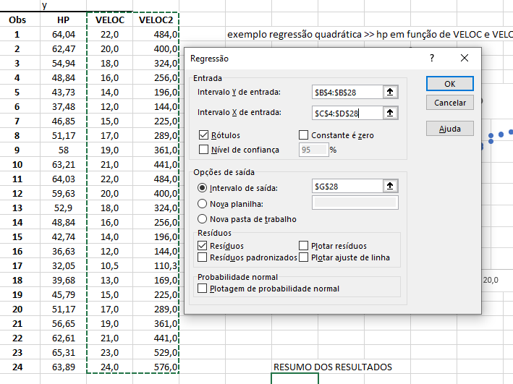
19 | 45.79 | 15.0 | 225.0
20 | 51.17 | 17.0 | 289.0
21 | 56.65 | 19.0 | 361.0
22 | 62.61 | 21.0 | 441.0
23 | 65.31 | 23.0 | 529.0
24 | 63.89 | 24.0 | 576.0 |  | RESUMO DOS RESULTADOS

 |  |  |  |  | Estatística de regressão
 |  |  |  |  | R múltiplo | 0.99306945056
 |  |  |  |  | R-Quadrado | 0.98618693364
 |  |  |  |  | R-quadrado ajustado | 0.98487140351
 |  |  |  |  | Erro padrão | 1.2347574085
 |  |  |  |  | Observações | 24

 |  |  |  |  | ANOVA
 |  |  |  |  |  | gl | SQ | MQ | F | F de significação
 |  |  |  |  | Regressão | 2 | 2285.8710195 | 1142.9355097 | 749.64982645 | 2.9719810301E-20
 |  |  |  |  | Resíduo | 21 | 32.017143015 | 1.5246258579
 |  |  |  |  | Total | 23 | 2317.8881625

 |  |  |  |  |  | Coeficientes | Erro padrão | Stat t | valor-P | 95% inferiores | 95% superiores | Inferior 95,0% | Superior 95,0%
 |  |  |  |  | Interseção | -17.660410003 | 5.4369251254 | -3.2482349114 | 0.0038471698576 | -28.967114766 | -6.3537052394 | -28.967114766 | -6.3537052394
 |  |  |  |  | VELOC | 5.5372487619 | 0.64496559 | 8.5853398192 | 2.6067630901E-08 | 4.1959693915 | 6.8785281322 | 4.1959693915 | 6.8785281322
 |  |  |  |  | VELOC2 | -0.084052695908 | 0.018523528273 | -4.5376180321 | 0.00017973649491 | -0.12257448176 | -0.045530910059 | -0.12257448176 | -0.045530910059
 |  |  |  |  | HP = -17,66 + 5,537 * Veloc - 0,084 * Veloc^2

 |  |  |  |  | RESULTADOS DE RESÍDUOS

 |  |  |  |  | Observação | Previsto(a) HP | Resíduos
 |  |  |  |  | 1 | 63.477557939 | 0.5624420611
 |  |  |  |  | 2 | 59.463486871 | 3.0065131286
 |  |  |  |  | 3 | 54.776994237 | 0.16300576328
 |  |  |  |  | 4 | 49.418080035 | -0.57808003473
 |  |  |  |  | 5 | 43.386744265 | 0.34325573453
 |  |  |  |  | 6 | 36.682986929 | 0.79701307106
 |  |  |  |  | 7 | 46.486464846 | 0.36353515399
 |  |  |  |  | 8 | 52.181589832 | -1.0115898316
 |  |  |  |  | 9 | 57.20429325 | 0.79570675001
 |  |  |  |  | 10 | 61.554575101 | 1.6554248989
 |  |  |  |  | 11 | 63.477557939 | 0.5524420611
 |  |  |  |  | 12 | 59.463486871 | 0.16651312855
 |  |  |  |  | 13 | 54.776994237 | -1.8769942367
 |  |  |  |  | 14 | 49.418080035 | -0.57808003473
 |  |  |  |  | 15 | 43.386744265 | -0.64674426547
 |  |  |  |  | 16 | 36.682986929 | -0.052986928943
 |  |  |  |  | 17 | 31.213892273 | 0.83610772697
 |  |  |  |  | 18 | 40.118918293 | -0.43891829311
 |  |  |  |  | 19 | 46.486464846 | -0.69646484601
 |  |  |  |  | 20 | 52.181589832 | -1.0115898316
 |  |  |  |  | 21 | 57.20429325 | -0.55429324999
 |  |  |  |  | 22 | 61.554575101 | 1.0554248989
 |  |  |  |  | 23 | 65.232435385 | 0.077564615093
 |  |  |  |  | 24 | 66.819207439 | -2.9292074391

